8层
自动化学院搬迁家具需求明细
序号 | 产品 名称 | 规格 | 数量 | 参考图片 | 描述
8层办公区
A岗
1 | 班台 | 2000*800*750 | 1 | 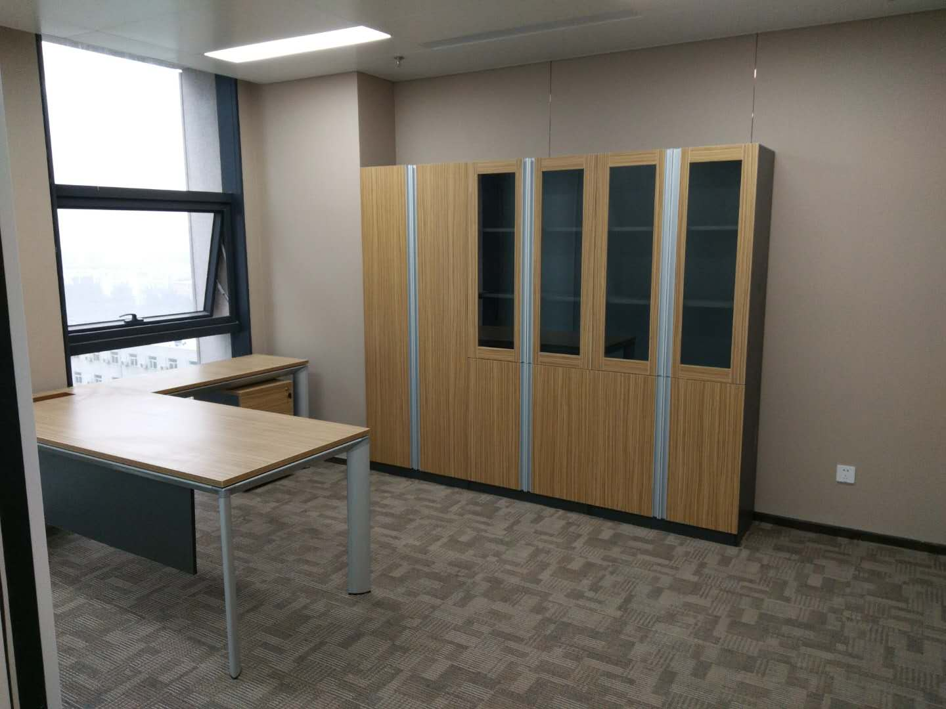 | 1、采用优质三聚氰胺饰面人造板，甲醛释放量≤0.5mg/L。 2、优质PVC 封边,厚度2mm。 3、钢管桌架，钢管壁厚≥1.5 mm，喷塑处理。 4、带副台，主桌具有走线功能。 5、优质五金件，金属调节脚。
2 | 活动柜 | 常规 | 1 |  | 1、采用优质三聚氰胺饰面人造板，甲醛释放量≤0.5mg/L。 2、优质PVC 封边,厚度2mm。 3、优质五金件、联锁，配智能管理钥匙、三节静音滑轨，尼龙纤维合成脚轮；下屉设导向轮。
3 | 办公椅 | 常规 | 1 | 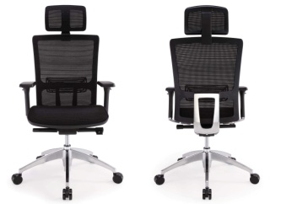 | 1、优质阻燃网布覆面； 2、内衬优质环保高回弹一次成形PU 泡棉（座密度≥40Kg/ m3） 3、座衬板采用硬杂木弯曲成形环保多层胶合板，厚度≥12。木材含水率8%-12%，椅座深度及面积，可满足不同身形体重人群的使用； 4、带头枕、填腰。前置式机构，具备倾仰、锁定功能； 5、气压棒，行程≥80，最低座面高≤420； 6、优质铝合金五星脚；优质尼龙纤维合成脚轮。通过美国BIFMA 标准测试
4 | 办公客椅 | 常规 | 2 |  | 1、优质尼龙网布覆面； 2、内衬优质环保高回弹一次成形PU 泡棉（座密度≥40Kg/ m3，回弹性能≥40%，） 3、衬板采用硬杂木弯曲成形环保多层胶合板，厚度≥12 mm。 4、一体成型注塑背框，PP 扶手，钢管椅架，钢管壁厚≥1.8 mm,表面镀铬处理； 5、前端设防前倾尼龙脚垫。
5 | 沙发 | 常规 | 1 |  | 1、一级牛皮覆面，露木结构（扶手板、扶手立板、底座）； 2、实木主框架，四面刨光，主体框架榫结构，木材含水率8%-12%，弹簧或绷带材料与泡棉之间有高强度织物隔垫。 3、采用优质环保、高回弹PU 泡棉，座密度≥40Kg/m3，背密度≥30Kg/ m3，无苯胶粘剂粘结；所有内部填充物清洁无异味。优质环保隐孔亚光油漆涂饰。
6 | 长茶几 | 1200*600*420 | 1 |  | 1、基材：优质环保人造板， 甲醛释放量≤5mg/100g 2、面材：优质胡桃木木皮饰面，厚度不小于0.6mm，台面板≥8mm 厚实木封边，木材含水率8%-12%； 3，油漆：底漆、面漆均为优质环保隐孔亚光PU 油漆涂饰，双面均衡油饰，颜色可选（深色系）。所有人造板件双饰面，隐蔽部位封闭处理。 4、五金件： 优质五金件 5、有合理走线功能。优质钢管桌架，壁厚≥1.8 mm，表面镀铬处理。配金属调节脚。
7 | 文件柜 | 800*420*2000 | 3 |  | 1、E1 级优质三聚氰胺饰面人造板，甲醛释放量≤0.5mg/L。 2、2mm 厚优质PVC 封边。所有人造板件双饰面，隐蔽部位封闭处理。 3、上部为对开木框玻璃门，门内设两块可调搁板，下部对开板门，门内设一块可调 搁板。搁板厚25 mm，背板厚18 mm。优质五金件，阻尼铰链、铝合金通体拉手， 配智能管理钥匙；底部配调平脚
B岗
1 | 办公桌 | 1800*800*750 | 5 | 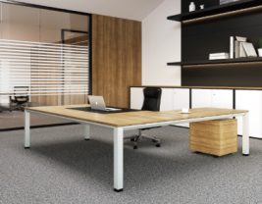 | 1、优质三聚氰胺饰面人造板，甲醛释放量≤0.5mg/L。 2、优质PVC 封边,厚度2mm。 3、钢管桌架，钢管壁厚≥1.5 mm，喷塑处理。 4、带副台，主桌具有走线功能。 5、优质五金件，金属调节脚。
2 | 活动柜 | 常规 | 5 |  | 1、优质三聚氰胺饰面人造板，甲醛释放量≤0.5mg/L。 2、优质PVC 封边,厚度2mm。 3、优质五金件、联锁，配智能管理钥匙、三节静音滑轨，尼龙纤维合成脚轮；下屉设导向轮。
3 | 办公椅 | 常规 | 5 |  | 1、优质阻燃网布覆面； 2、内衬优质环保高回弹一次成形PU 泡棉（座密度≥40Kg/ m3） 3、座衬板采用硬杂木弯曲成形环保多层胶合板，厚度≥12。木材含水率8%-12%，椅座深度及面积，可满足不同身形体重人群的使用； 4、带头枕、填腰。前置式机构，具备倾仰、锁定功能； 5、气压棒，行程≥80，最低座面高≤420； 6、优质铝合金五星脚；优质尼龙纤维合成脚轮。通过美国BIFMA 标准测试
4 | 办公客椅 | 常规 | 10 |  | 1、优质尼龙网布覆面； 2、内衬优质环保高回弹一次成形PU 泡棉（座密度≥40Kg/ m3，回弹性能≥40%，） 3、衬板采用硬杂木弯曲成形环保多层胶合板，厚度≥12 mm。 4、一体成型注塑背框，PP 扶手，钢管椅架，钢管壁厚≥1.8 mm,表面镀铬处理； 5、前端设防前倾尼龙脚垫。
5 | 文件柜 | 800*420*2000 | 10 | 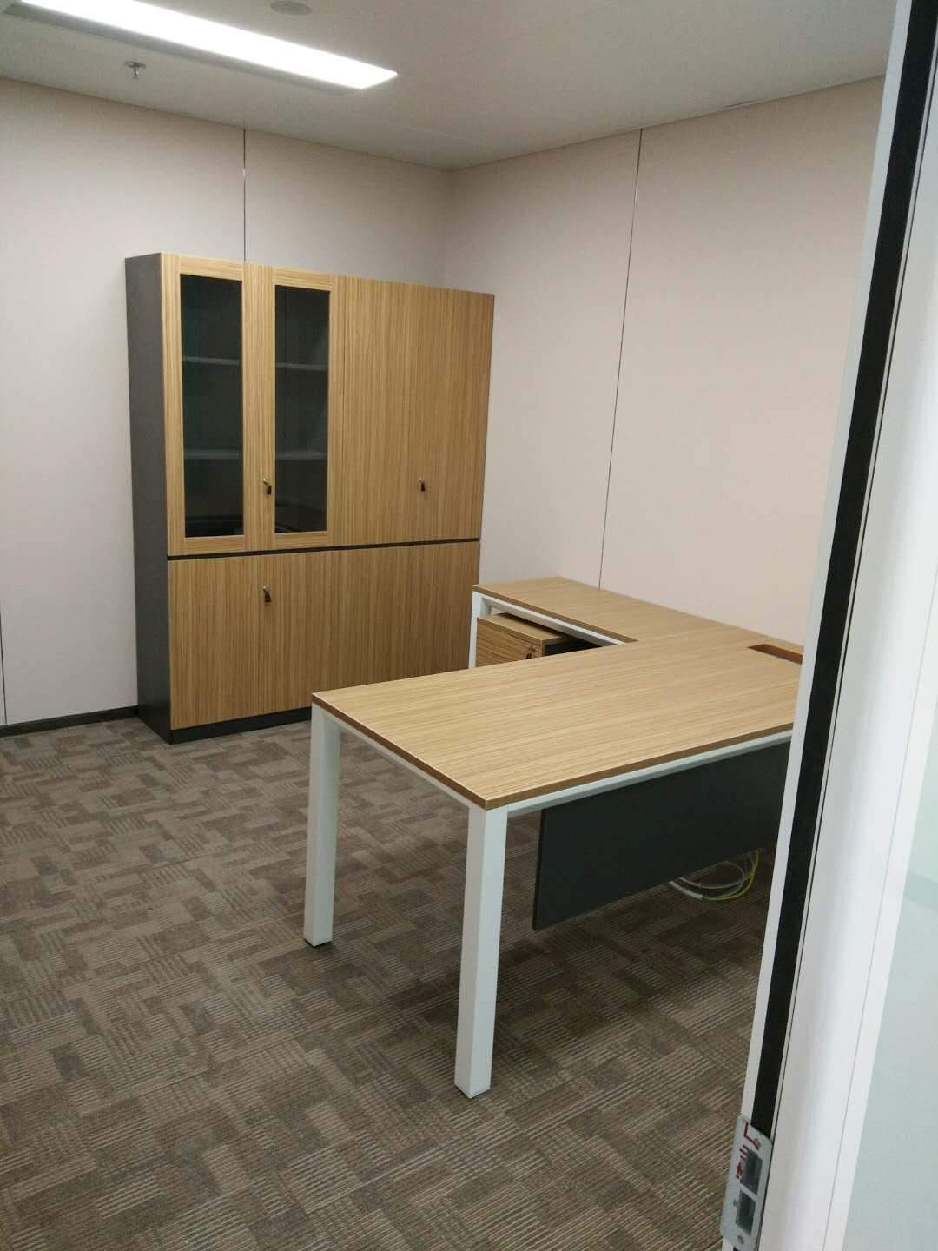 | 1、优质三聚氰胺饰面人造板，甲醛释放量≤0.5mg/L。 2、2 mm 厚优质PVC 封边。所有人造板件双饰面，隐蔽部位封闭处理。 3、上部为对开木框玻璃门，门内设两块可调搁板，下部对开板门，门内设一块可调搁板。搁板厚25 mm，背板厚18 mm。 4、优质五金件，阻尼铰链、拉手为斜扣手设计，配智能管理钥匙；底部配调平脚
屏风卡位办公区
1 | 屏风 | 1500*30*1050 | 61 | 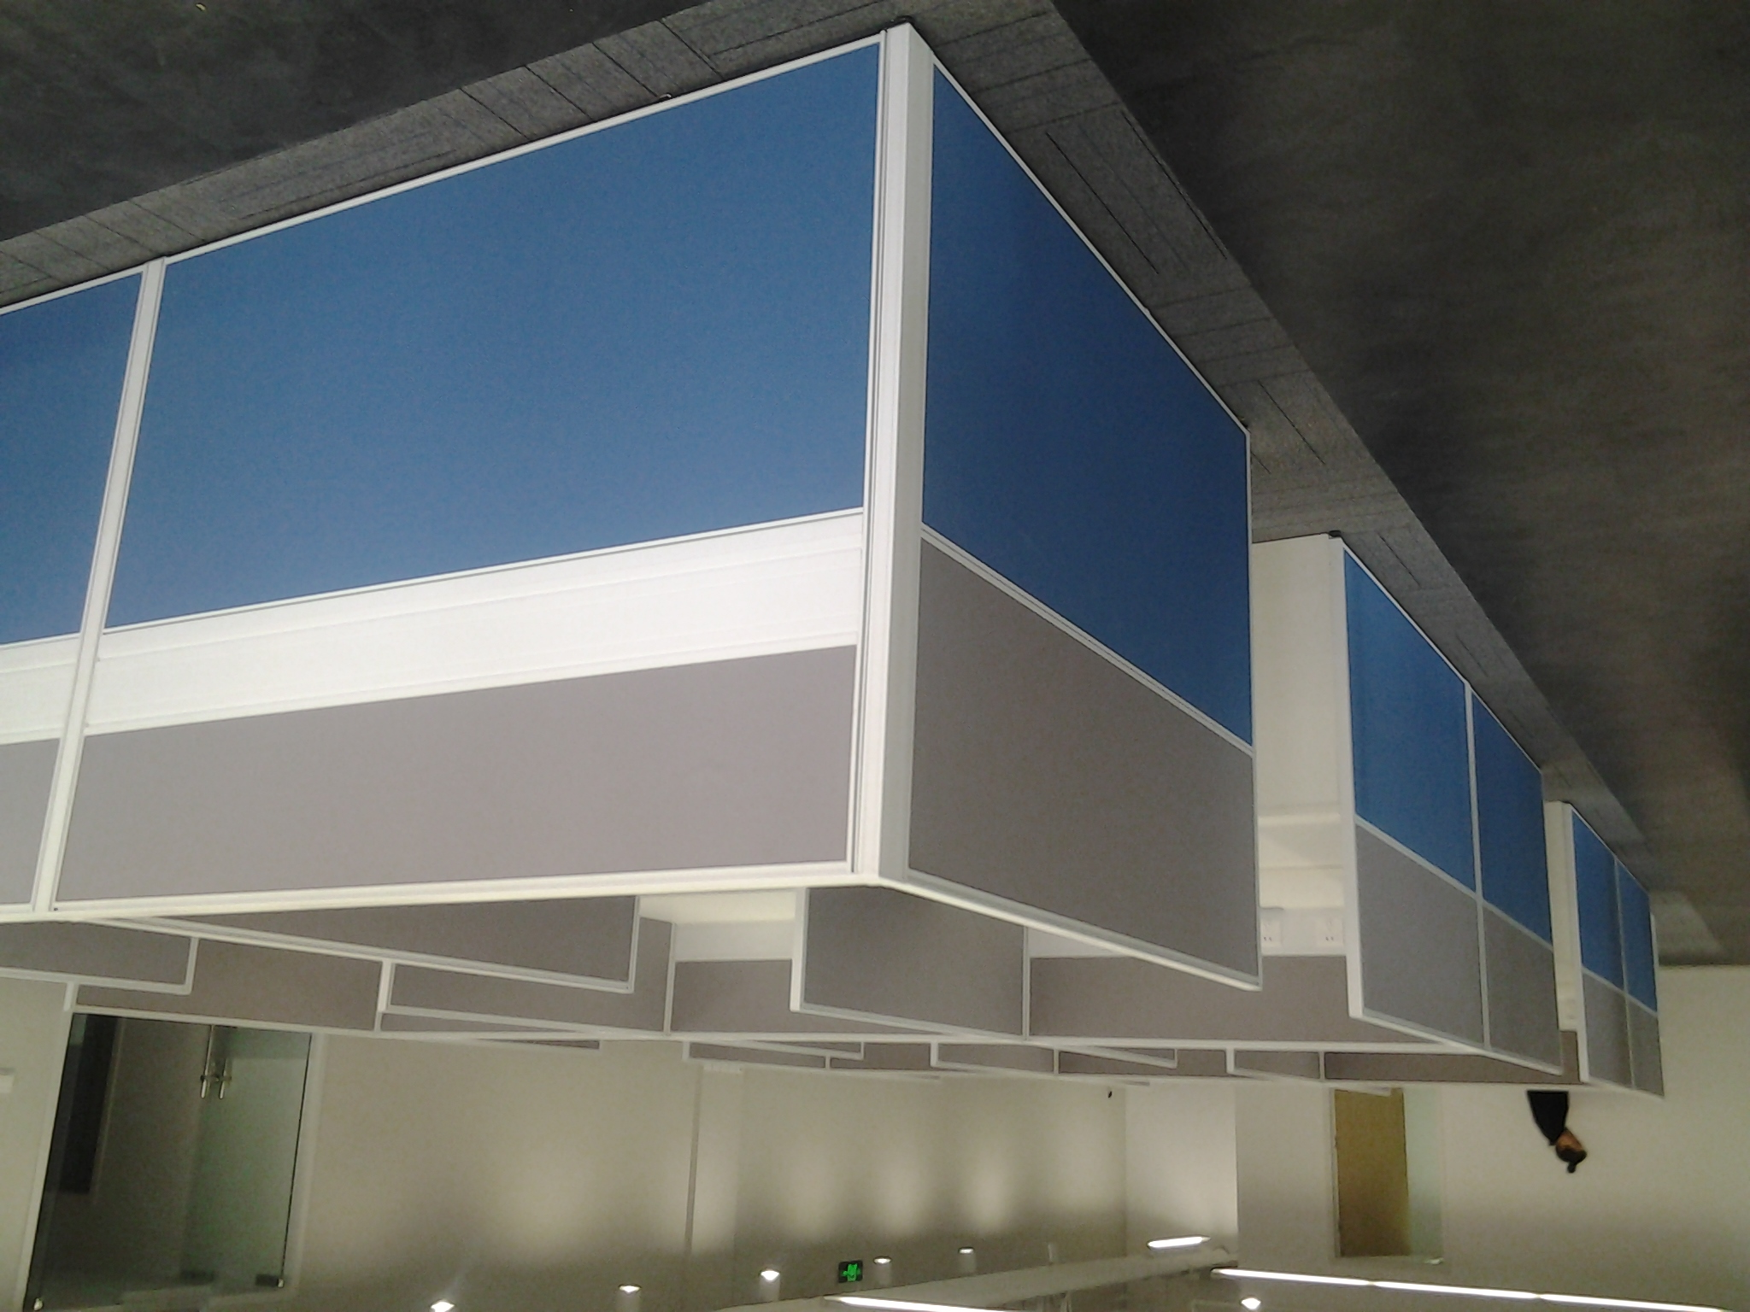 | 1、优质铝合金框架，铝材厚度1.2-1.5mm，底部配调平脚； 2、基材采用玻镁板，0甲醛释放量； 3、饰面采用台湾颐达或福基面料。 4、走线方式采用桌面上或台面下踢脚走线； 5、每个位走线槽开3或4个孔，台面配过线孔 6、台面采用优质1、采用优质三聚氰胺饰面人造板，甲醛释放量≤0.5mg/L。 7、2 mm 厚优质PVC 封边。所有人造板件双饰面，隐蔽部位封闭处理。
2 | 屏风 | 1500*60*1050
3 | 走线槽 | 1500*60*150
4 | 台面板 | 1500*1500825
5 | 支撑脚 | 标准
6 | 活动柜 | 标准三抽 | 61 |  | 1、优质三聚氰胺饰面人造板，甲醛释放量≤0.5mg/L。 2、优质PVC 封边,厚度2mm。 3、优质五金件、联锁，配智能管理钥匙、三节静音滑轨，尼龙纤维合成脚轮；下屉设导向轮。
7 | 工位椅 | 标准 | 51 |  | 1、优质阻燃网布覆面； 2、内衬优质环保高回弹一次成形PU 泡棉（座密度≥40Kg/m3） 3、座衬板采用硬杂木弯曲成形环保多层胶合板，厚度≥12。 4、带头枕、填腰。前置式机构，具备倾仰、锁定功能； 5、优质名牌气压棒，行程≥80，最低座面高≤420； 6、优质铝尼龙五星脚；优质尼龙纤维合成脚轮。
8层小计：
9层办公区
A岗
1 | 班台 | 2000*800*750 | 3 |  | 1、优质三聚氰胺饰面人造板，甲醛释放量≤0.5mg/L。 2、优质PVC 封边,厚度2mm。 3、钢管桌架，钢管壁厚≥1.5 mm，喷塑处理。 4、带副台，主桌具有走线功能。 5、优质五金件，金属调节脚。
2 | 活动柜 | 常规 | 3 |  | 1、优质三聚氰胺饰面人造板，甲醛释放量≤0.5mg/L。 2、优质PVC 封边,厚度2mm。 3、优质五金件、联锁，配智能管理钥匙、三节静音滑轨，尼龙纤维合成脚轮；下屉设导向轮。
3 | 办公椅 | 常规 | 3 |  | 1、优质阻燃网布覆面； 2、内衬优质环保高回弹一次成形PU 泡棉（座密度≥40Kg/ m3） 3、座衬板采用硬杂木弯曲成形环保多层胶合板，厚度≥12。木材含水率8%-12%，椅座深度及面积，可满足不同身形体重人群的使用； 4、带头枕、填腰。前置式机构，具备倾仰、锁定功能； 5、气压棒，行程≥80，最低座面高≤420； 6、优质铝合金五星脚；优质尼龙纤维合成脚轮。通过美国BIFMA 标准测试
4 | 办公客椅 | 常规 | 6 |  | 1、优质尼龙网布覆面； 2、内衬优质环保高回弹一次成形PU 泡棉（座密度≥40Kg/ m3，回弹性能≥40%，） 3、衬板采用硬杂木弯曲成形环保多层胶合板，厚度≥12 mm。 4、一体成型注塑背框，PP 扶手，钢管椅架，钢管壁厚≥1.8 mm,表面镀铬处理； 5、前端设防前倾尼龙脚垫。
5 | 沙发 | 常规 | 3 |  | 1、一级牛皮覆面，露木结构（扶手板、扶手立板、底座）； 2、实木主框架，四面刨光，主体框架榫结构，木材含水率8%-12%，弹簧或绷带材料与泡棉之间有高强度织物隔垫。 3、采用优质环保、高回弹PU 泡棉，座密度≥40Kg/m3，背密度≥30Kg/ m3，无苯胶粘剂粘结；所有内部填充物清洁无异味。优质环保隐孔亚光油漆涂饰。
6 | 长茶几 | 1200*600*420 | 3 |  | 1、基材：优质环保人造板， 甲醛释放量≤5mg/100g 2、面材：优质胡桃木木皮饰面，厚度不小于0.6mm，台面板≥8mm 厚实木封边，木材含水率8%-12%； 3，油漆：底漆、面漆均为优质环保隐孔亚光PU 油漆涂饰，双面均衡油饰，颜色可选（深色系）。所有人造板件双饰面，隐蔽部位封闭处理。 4、五金件： 优质五金件 5、有合理走线功能。优质钢管桌架，壁厚≥1.8 mm，表面镀铬处理。配金属调节脚。
7 | 文件柜 | 800*420*2000 | 9 |  | 1、E1 级优质三聚氰胺饰面人造板，甲醛释放量≤0.5mg/L。 2、2mm 厚优质PVC 封边。所有人造板件双饰面，隐蔽部位封闭处理。 3、上部为对开木框玻璃门，门内设两块可调搁板，下部对开板门，门内设一块可调 搁板。搁板厚25 mm，背板厚18 mm。优质五金件，阻尼铰链、铝合金通体拉手， 配智能管理钥匙；底部配调平脚
B岗
1 | 办公桌 | 1800*800*750 | 1 |  | 1、采用优质三聚氰胺饰面人造板，甲醛释放量≤0.5mg/L。 2、优质PVC 封边,厚度2mm。 3、钢管桌架，钢管壁厚≥1.5 mm，喷塑处理。 4、带副台，主桌具有走线功能。 5、优质五金件，金属调节脚。
2 | 活动柜 | 常规 | 1 |  | 1、采用优质三聚氰胺饰面人造板，甲醛释放量≤0.5mg/L。 2、优质PVC 封边,厚度2mm。 3、优质五金件、联锁，配智能管理钥匙、三节静音滑轨，尼龙纤维合成脚轮；下屉设导向轮。
3 | 办公椅 | 常规 | 1 |  | 1、台湾福基优质阻燃网布覆面； 2、内衬优质环保高回弹一次成形PU 泡棉（座密度≥40Kg/ m3） 3、座衬板采用硬杂木弯曲成形环保多层胶合板，厚度≥12。木材含水率8%-12%，椅座 深度及面积，可满足不同身形体重人群的使用； 4、带头枕、填腰。前置式机构，具备倾仰、锁定功能； 5、韩国三弘气压棒，行程≥80，最低座面高≤420； 6、优质铝合金五星脚；优质尼龙纤维合成脚轮。通过美国BIFMA 标准测试
4 | 办公客椅 | 常规 | 2 |  | 1、台湾福基优质尼龙网布覆面； 2、内衬北京亿丰优质环保高回弹一次成形PU 泡棉（座密度≥40Kg/ m3，回弹性能≥40%，） 3、衬板采用硬杂木弯曲成形环保多层胶合板，厚度≥12 mm。 4、一体成型注塑背框，PP 扶手，钢管椅架，钢管壁厚≥1.8 mm,表面镀铬处理； 5、前端设防前倾尼龙脚垫。
5 | 文件柜 | 800*420*2000 | 2 |  | 1、采用优质三聚氰胺饰面人造板，甲醛释放量≤0.5mg/L。 2、2 mm 厚优质PVC 封边。所有人造板件双饰面，隐蔽部位封闭处理。 3、上部为对开木框玻璃门，门内设两块可调搁板，下部对开板门，门内设一块可调搁板。搁板厚25 mm，背板厚18 mm。 4、优质五金件，阻尼铰链、拉手为斜扣手设计，配智能管理钥匙；底部配调平脚
团队办公室
1 | 办公桌 | 1500*750*750 | 23 |  | 1、优质三聚氰胺饰面人造板，甲醛释放量≤0.5mg/L。 2、2 mm 厚优质PVC 封边。所有人造板件双饰面，隐蔽部位封闭处理。 3、钢管桌架，钢管壁厚≥1.5 mm，喷塑处理。（四根横梁、线槽固定在横梁上便于拆卸）桌面配金属线盒，具有走线功能。 4、配桌面上屏风；
2 | 活动柜 | 标准三抽 | 23 |  | 1、优质三聚氰胺饰面人造板，甲醛释放量≤0.5mg/L。 2、优质PVC 封边,厚度2mm。 3、优质五金件、联锁，配智能管理钥匙、三节静音滑轨，尼龙纤维合成脚轮；下屉设导向轮。
3 | 办公椅 | 标准-气动升降 | 23 |  | 1、优质阻燃网布覆面； 2、内衬优质环保高回弹一次成形PU 泡棉（座密度≥40Kg/m3） 3、座衬板采用硬杂木弯曲成形环保多层胶合板，厚度≥12。 4、带头枕、填腰。前置式机构，具备倾仰、锁定功能； 5、优质名牌气压棒，行程≥80，最低座面高≤420； 6、优质铝尼龙五星脚；优质尼龙纤维合成脚轮。
学生办公室
1 | 学生 工位桌 | 1500*750*750 | 4 |  | 1、优质三聚氰胺饰面人造板，甲醛释放量≤0.5mg/L。 2、2 mm 厚优质PVC 封边。所有人造板件双饰面，隐蔽部位封闭处理。 3、钢管桌架，钢管壁厚≥1.5 mm，喷塑处理。（四根横梁、线槽固定在横梁上便于拆卸）桌面配金属线盒，具有走线功能。 4、配桌面上屏风；
2 | 活动柜 | 标准三抽 | 4 |  | 1、全钢制，上海一级冷轧钢板，厚度0.8mm， 2、经静电喷涂、酸洗磷化防锈处理 3、优质五金件、联锁，配智能管理钥匙、三节静音滑轨，尼龙纤维合成脚轮；下屉设导向轮。
3 | 工位椅 | 标准 | 4 |  | 1、优质尼龙网布覆面； 2、内衬北京亿丰优质环保高回弹一次成形PU 泡棉（座密度≥40Kg/ m3，回弹性能≥40%，） 3、衬板采用硬杂木弯曲成形环保多层胶合板，厚度≥12 mm。 4、一体成型注塑背框，PP 扶手，钢管椅架，钢管壁厚≥1.8 mm,表面镀铬处理； 5、前端设防前倾尼龙脚垫。
九层小计：

